Đăng ký
Project Name | Phát triển nền tảng họp trực tuyến và tích hợp AI
Module Code | Đăng ký
 | Hoàn thành | Lỗi | Chưa kiểm tra | Bị chăn | Tổng số trường hợp thử nghiệm
Round 1 | 15 | 1 |  |  | 16
Round 2 | 1 | 0 |  |  | 1
 | 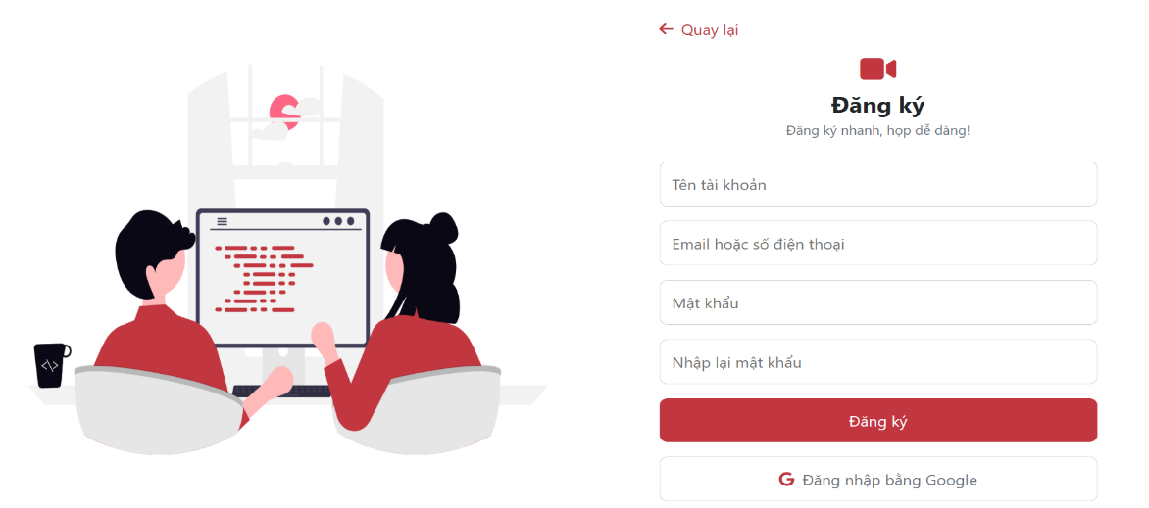
Test Case ID | Mô tả | Hành động | Điều kiện tiên quyết | Kết quả mong đợi | Kết quả thực tế | Kết quả |  |  | Kết quả |  |  | Chú thích
 |  |  |  |  |  | Vòng 1 |  |  | Vòng 2
 |  |  |  |  |  | Trạng thái | Ngày kiểm tra | Người kiểm tra | Trạng thái | Ngày kiểm tra | Người kiểm tra
GUI_SHOW Trang đăng ký
GUI-DK01 | [Tên tài khoản] Textbox |  |  | - Text color : black - Status : enable | - Text color : black - Status : enable | Passed
GUI-DK02 | [Email] Textbox |  |  | - Text color : black - Status : enable | - Text color : black - Status : enable | Passed
GUI-DK03 | [Mật khẩu] Textbox |  |  | - Text color : black - Status : enable | - Text color : black - Status : enable | Passed
GUI-DK04 | [Nhập lại mật khẩu] Textbox |  |  | - Text color : black - Status : enable | - Text color : black - Status : enable | Passed
GUI-DK05 | [Đăng ký] Button |  |  | - Status : enable | - Status : enable | Passed
GUI-DK06 | [Đăng nhập bằng Google] Button |  |  | - Status : enable | - Status : enable | Passed
GUI-DK07 | [Quay lại] Link Lable |  |  | - Status : enable | - Status : enable | Passed
FUNCTION_SHOW Trang đăng ký
FUNC-DK01 | Đăng ký thành công | 1. Nhập tên tài khoản 2.Nhập Email 3.Nhập mật khẩu 4.Nhập lại mật khẩu 5.Click "Đăng ký" | 1.Truy cập hệ thống 2.Click "Đăng ký ngay" ở trang đăng nhập | Thông báo "Đăng ký tài khoản thành công" | Thông báo "Đăng ký tài khoản thành công" | Passed
FUNC-DK02 | Thông báo lỗi khi để trống trường tên tài khoản | 1. Để trống tên tài khoản 2.Nhập Email 3.Nhập mật khẩu 4.Nhập lại mật khẩu 5.Click "Đăng ký" | 1.Truy cập hệ thống 2.Click "Đăng ký ngay" ở trang đăng nhập | Thông báo lỗi "Tên tài khoản đang trống. Vui lòng nhập lại!" | Thông báo lỗi "Tên tài khoản đang trống. Vui lòng nhập lại!" | Passed
FUNC-DK03 | Thông báo lỗi khi để trống trường email | 1. Nhập tên tài khoản 2.Để trống Email 3.Nhập mật khẩu 4.Nhập lại mật khẩu 5.Click "Đăng ký" | 1.Truy cập hệ thống 2.Click "Đăng ký ngay" ở trang đăng nhập | Thông báo lỗi "Email đang trống. Vui lòng nhập lại!" | Thông báo lỗi "Email đang trống. Vui lòng nhập lại!" | Passed
FUNC-DK04 | Thông báo lỗi khi để trống trường mật khẩu | 1. Nhập tên tài khoản 2.Nhập Email 3.Để trống mật khẩu 4.Nhập lại mật khẩu 5.Click "Đăng ký" | 1.Truy cập hệ thống 2.Click "Đăng ký ngay" ở trang đăng nhập | Thông báo lỗi "Email đang trống. Vui lòng nhập lại!" | Thông báo lỗi "Email đang trống. Vui lòng nhập lại!" | Passed
FUNC-DK05 | Thông báo lỗi khi để trống trường nhập lại mật khẩu | 1. Nhập tên tài khoản 2.Nhập Email 3.Nhập mật khẩu 4.Để trống nhập lại mật khẩu 5.Click "Đăng ký" | 1.Truy cập hệ thống 2.Click "Đăng ký ngay" ở trang đăng nhập | Thông báo lỗi "Ô nhập lại mật khẩu đang trống. Vui lòng nhập lại!" | Thông báo lỗi "Ô nhập lại mật khẩu đang trống. Vui lòng nhập lại!" | Passed
FUNC-DK06 | Thông báo lỗi khi để trống các trường | 1.Để trống tên tài khoản 2.Để trống Email 3.Để trống mật khẩu 4.Để trống nhập lại mật khẩu 5.Click "Đăng ký" | 1.Truy cập hệ thống 2.Click "Đăng ký ngay" ở trang đăng nhập | Thông báo lỗi "Vui lòng nhập thông tin!" | Thông báo lỗi "Vui lòng nhập thông tin!" | Passed
FUNC-DK07 | Click vào "Đăng nhập bằng Google" chuyển sang trang đăng nhập | Click "Đăng nhập bằng Google" | 1.Truy cập hệ thống 2.Click "Đăng ký ngay" ở trang đăng nhập | Chuyển đến trang đang nhập với tài khoản Google hiện tại | Chuyển đến trang đang nhập với tài khoản Google hiện tại | Passed
FUNC-DK08 | Click vào "Quay lại" chuyển sang trang đăng nhập | Click "Quay lại" | 1.Truy cập hệ thống 2.Click "Đăng ký ngay" ở trang đăng nhập | Chuyển đến trang đang nhập | Chuyển đến trang đang nhập | Passed
FUNC-DK09 | Hiện hoặc ẩn mật khẩu | Click "Icon" hiện ẩn mật khẩu ở trường mật khẩu và nhập lại mật khẩu | 1.Truy cập hệ thống 2.Click "Đăng ký ngay" ở trang đăng nhập | Ẩn hiện mật khẩu theo đúng lựa chọn | Ẩn hiện mật khẩu theo đúng lựa chọn | Fail |  |  | Passed

Đăng nhập
Project Name | Phát triển nền tảng họp trực tuyến và tích hợp AI
Module Code | Đăng nhập
 | Hoàn thành | Lỗi | Chưa kiểm tra | Bị chăn | Tổng số trường hợp thử nghiệm
Round 1 | 16 | 1 | 0 | 0 | 16
Round 2 | 1 | 0 | 0 | 0 | 1
 | 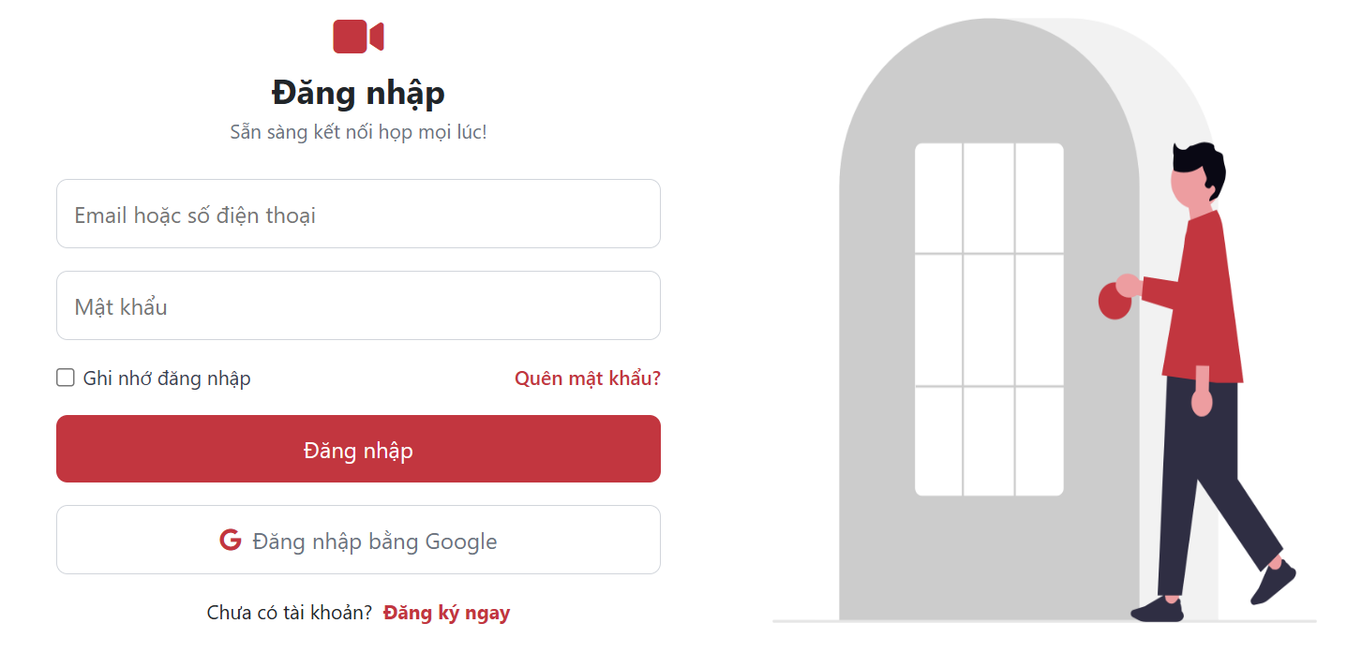
Test Case ID | Mô tả | Hành động | Điều kiện tiên quyết | Kết quả mong đợi | Kết quả thực tế | Kết quả |  |  | Kết quả |  |  | Chú thích
 |  |  |  |  |  | Vòng 1 |  |  | Vòng 2
 |  |  |  |  |  | Trạng thái | Ngày kiểm tra | Người kiểm tra | Trạng thái | Ngày kiểm tra | Người kiểm tra
GUI_SHOW Trang đăng nhập
GUI-DN01 | [Email] Textbox |  |  | - Text color : black - Status : enable | - Text color : black - Status : enable | Passed
GUI-DN02 | [Mật khẩu] Textbox |  |  | - Text color : black - Status : enable | - Text color : black - Status : enable | Passed
GUI-DN03 | [Ghi nhớ mật khẩu] Checkbox |  |  | - Status : enable | - Status : enable | Passed
GUI-DN04 | [Quên mật khẩu] Link Lable |  |  | - Status : enable | - Status : enable | Passed
GUI-DN05 | [Đăng nhập] Button |  |  | - Status : enable | - Status : enable | Passed
GUI-DN06 | [Đăng nhập bằng Google] Button |  |  | - Status : enable | - Status : enable | Passed
GUI-DN07 | [Đăng ký ngay] Link lable |  |  | - Status : enable | - Status : enable | Passed
FUNCTION_SHOW Trang đăng nhập
FUNC-DN01 | Đăng nhập thành công | 1. Nhập Email và mật khẩu 2. Click "Đăng nhập" | Truy cập vào hệ thống | Đi đến trang chủ | Đi đến trang chủ | Passed
FUNC-DN02 | Đăng nhập thất bại khi nhập sai Email hoặc mật khẩu | 1. Nhập Email hoặc mật khẩu sai 2. Click "Đăng nhập" | Truy cập vào hệ thống | Thông báo lỗi "Email hoặc mật khẩu không đúng, vui lòng nhập lại!" | Thông báo lỗi "Email hoặc mật khẩu không đúng, vui lòng nhập lại!" | Passed
FUNC-DN03 | Thông báo lỗi khi để trống trường Email | 1. Để trống trường Email 2. Nhập mật khẩu 3. Click "Đăng nhập" | Truy cập vào hệ thống | Thông báo lỗi "Email đang trống. Vui lòng nhập lại!" | Thông báo lỗi "Email đang trống. Vui lòng nhập lại!" | Passed
FUNC-DN04 | Thông báo lỗi khi để trống trường mật khẩu | 1. Để trống trường Mật khẩu 2. Nhập Email 3. Click "Đăng nhập" | Truy cập vào hệ thống | Thông báo lỗi "Mật khẩu đang trống. Vui lòng nhập lại!" | Thông báo lỗi "Mật khẩu đang trống. Vui lòng nhập lại!" | Passed
FUNC-DN05 | Thông báo lỗi khi để trống tất cả các trường | 1. Để trống trường Mật khẩu và Email 2. Click "Đăng nhập" | Truy cập vào hệ thống | Thông báo lỗi "Email và Mật khẩu đang trống. Vui lòng nhập lại!" | Thông báo lỗi "Email và Mật khẩu đang trống. Vui lòng nhập lại!" | Passed
FUNC-DN06 | Click vào "Quên mật khẩu" chuyển sang trang quên mật khẩu | Click "Quên mật khẩu" | Truy cập vào hệ thống | Chuyển sang trang quên mật khẩu | Chuyển sang trang quên mật khẩu | Passed
FUNC-DN07 | Đăng nhập với Google | Click "Đăng nhập với Google" | Truy cập vào hệ thống | Chuyển đến trang đang nhập với tài khoản Google hiện tại | Chuyển đến trang đang nhập với tài khoản Google hiện tại | Passed
FUNC-DN08 | Click vào "Đăng ký ngay" chuyển sang trang đăng ký | Click "Đăng ký ngay" | Truy cập vào hệ thống | Chuyển đến trang đăng ký | Chuyển đến trang đăng ký | Passed
FUNC-DN09 | Hiện hoặc ẩn mật khẩu | Click "Icon" hiện ẩn mật khẩu | Truy cập vào hệ thống | Ẩn hiện mật khẩu theo đúng lựa chọn | Ẩn hiện mật khẩu theo đúng lựa chọn | Passed
FUNC-DN10 | Lưu mật khẩu | Chọn lưu mật khẩu | Truy cập vào hệ thống | Thông báo "Lưu mật khẩu thành công" và lần truy cập tiếp theo tự điền mật khẩu | Thông báo "Lưu mật khẩu thành công" và lần truy cập tiếp theo không tự điền mật khẩu | Fail |  |  | Passed

